REPAIR WEBBING
 |  | SOP (STANDARD OPERASIONAL PROSEDURE)
Untuk Keselamatan Anda, Sebelum Memulai Pekerjaan Pastikan : |  |  |  | No Doc | SOP/IE- ASSY/HTM-01
1 | Alat Pelindung Diri (APD) dan Pengaman Mesin (Safety Guarding) Digunakan Dengan Benar |  |  | Tanggal | 30/6/2022
2 | Tidak Terdapat Potensi Bahaya Di Area Kerja (Kelistrikan, Bahan Kimia, Benda Tajam, Genangan (Air/Oli) |  |  | Revisi
3 | Aktivitas 5S Dan Perawatan Mesin Dilakukan Sesuai Jadwal Sebelum dan sesudah kerja. |  |  | Halaman | 1

Nama Model |  | LEATHER ALL STAR LONG LIFE R HI |  | Dept | Assembly Line
Nama Proses |  | REPAIR DIFFERENCE COLOR LONG LIFE SUEDE

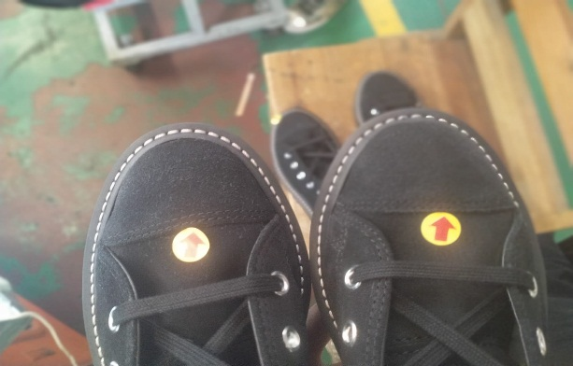 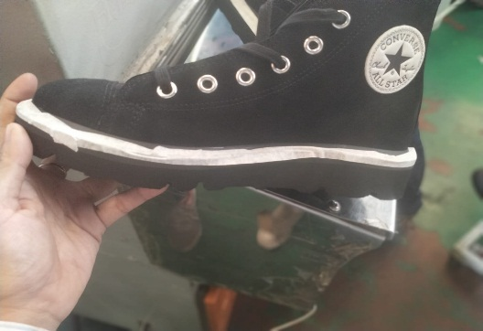 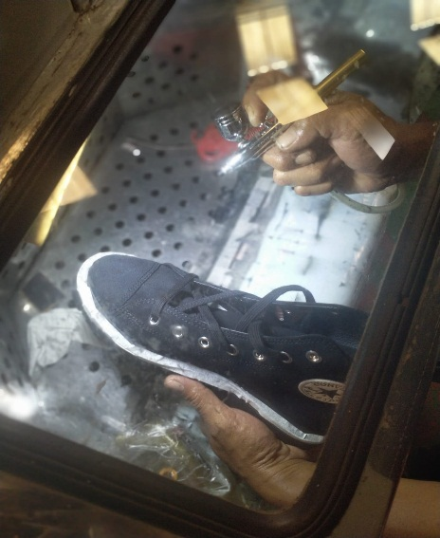

Beda Warna
Tempel Nasuha area jahitan ariance & Logo
Sikat Switch dengan rata agar Switch berbulu

Check QC
Chamber
(Temp = 50ºC - 60ºC )
Spray menggunakan cairan Silky Chemical

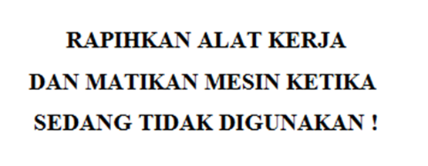
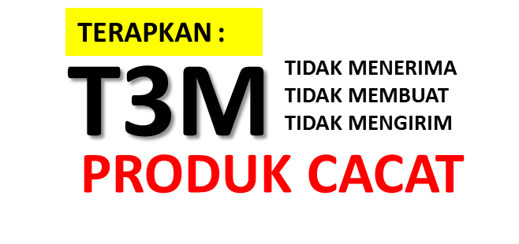
NOTES |  |  | CONFIRMATION BY :
 |  |  | IE ASS. MANAGER | PROD. MANAGER | QC/QA. MANAGER
 |  |  | 

